Накладная-№3
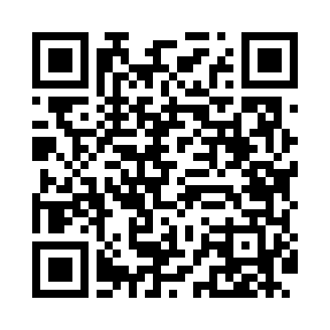
Номер товарно-транспортной накладной: |  |  | Торговый представитель: Amriyev Muhammad
Поставщик: Toshkent falcon fly 2 |  |  | Телефон торгового представителя: +998972880505
Дата отгрузки: 09.11.2025 |  |  | Контрагент: """" Klient
Дата консигнации: |  |  | Адрес:
Доставщик: |  |  | Телефон:
Телефон доставщика:
Время заказа: 09.11.2025 10:36:33
№ | Штрих-код | Название товаров (работ,услуг) | Количество | Количество в кейсе | Цена | Сумма
 |  |  | 51 |  |  | 148.3
1 | 6990054112238 | Термос вакумные для питья 1500 ml XP-16-26 | 4 | 4 шт. | 5.20 | 20.80
2 | 6926503214864 | Термос-чайник металлический, вакуумный, 1 л, XP-45-40 | 4 | 4 шт. | 4.60 | 18.40
3 | 6974113869219 | Термос вакумные для питья JH-9021 2.0L XP-45- 6 | 3 | 3 шт. | 10.30 | 30.90
4 | 6974495422231 | Термос вакумные для питья 600 ml XP-16-16 | 8 | 8 шт. | 3.80 | 30.40
5 | 6941797501339 | Терка для овощей TK-L169 9 DB-16-45 | 6 | 6 шт. | 1.50 | 9
6 | 6915175096427 | Фартук текстильный, DB-63-73 | 10 | 10 шт. | 0.50 | 5
7 | 6972682030160 | Фартук текстильный XP-27-8 | 4 | 4 шт. | 1.60 | 6.40
8 | 6906083100900 | Кухонные полотенца из микрофибры для уборки к ухни DB-63-51 | 4 | 4 шт. | 1.30 | 5.20
9 | 6920240023512 | Чехол трикотажные для крышки унитаза XP-23-51 | 4 | 4 шт. | 1.50 | 6
10 | 6909917140707 | Складная пластиковая корзина для белья, 40×50 см, DB-140-70 | 2 | 2 шт. | 4.20 | 8.40
11 | 6909917140691 | Складная пластиковая корзина для белья, 35×40 см, DB-140-69 | 2 | 2 шт. | 3.90 | 7.80
Итого: 148.3$|->UZS: 1,853,750.00

